Evolución
 | EVOLUCIÓN TRANSPARENCIA MERCATENERIFE

 | 2016 | 2017 | 2018 | 2019 | 2020 | 2021 | 2022 /1er Sem 2023 | 2ºSem 2023 /2024 | 2025
MERCATENERIFE | 0 | 4.33 | 6.58 | 9.91 | 9.84 | 10 | 9.7 | 10 | 10
MEDIA ARITMÉTICA DEL SECTOR PÚBLICO DEL CABILDO DE TENERIFE | 5.61 | 5.35 | 5.56 | 7.63 | 8.26 | 8.42 | 8.20 | 8.87
MEDIA ARITMÉTICA DEL SECTOR PÚBLICO DEL GOBIERNO DE CANARIAS | 7.69 | 4.28 | 5.07 | 6.9 | 8.47 | 8.51 | 8.63 | 8.85

Evolución Transparencia MERCATENERIFE
 | MERCATENERIFE | MEDIA ARITMÉTICA DEL SECTOR PÚBLICO DEL CABILDO DE TENERIFE | MEDIA ARITMÉTICA DEL SECTOR PÚBLICO DEL GOBIERNO DE CANARIAS
2016 | 0 | 5.61 | 7.69
2017 | 4.33 | 5.35 | 4.28
2018 | 6.58 | 5.56 | 5.07
2019 | 9.91 | 7.63 | 6.9
2020 | 9.84 | 8.26 | 8.47
2021 | 10 | 8.42 | 8.51
2022 /1er Sem 2023 | 9.7 | 8.2 | 8.63
2ºSem 2023 /2024 | 10 | 8.87 | 8.85
2025 | 10

2025
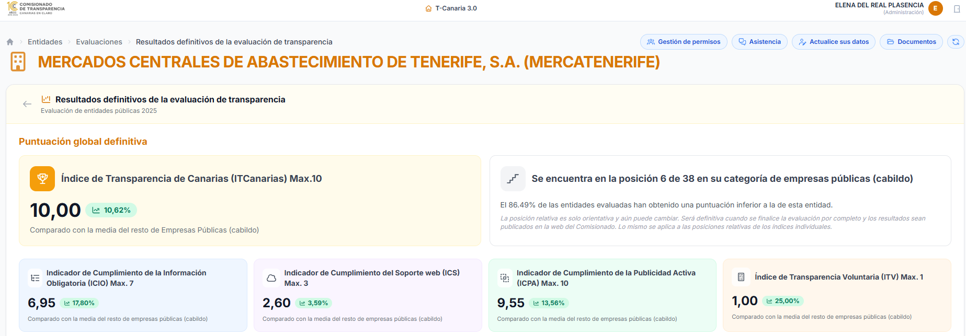

2022
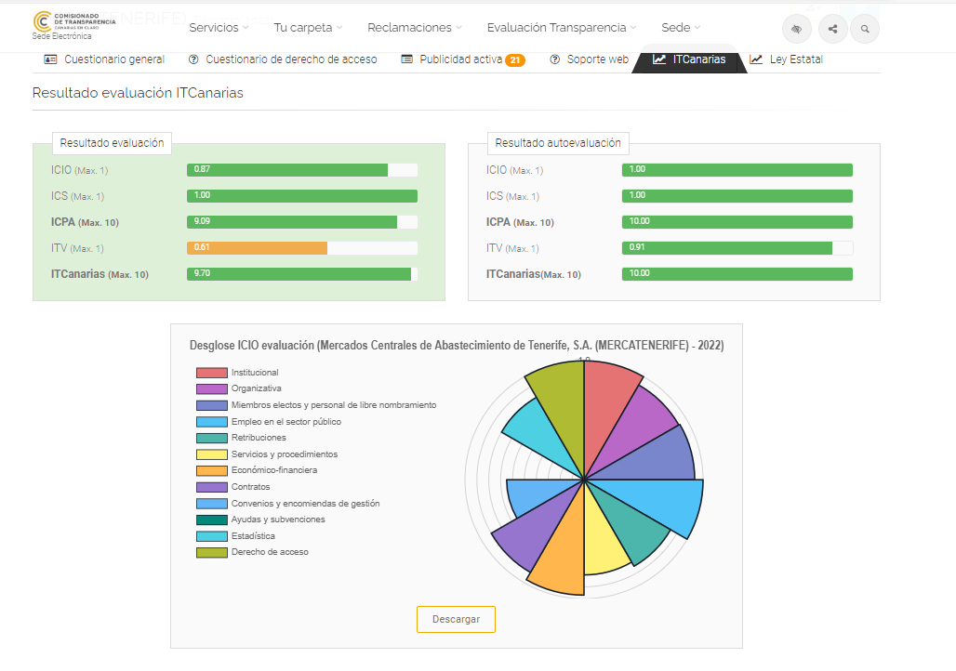

2021
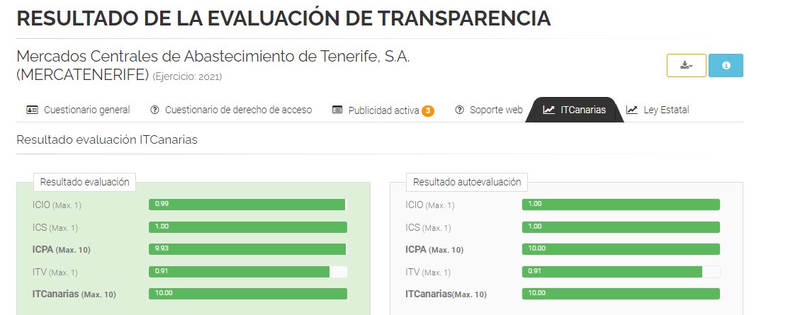

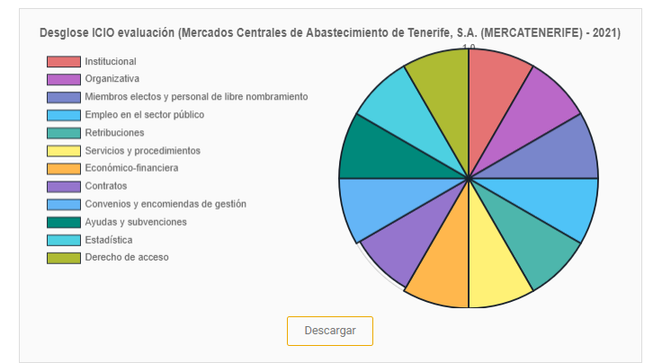

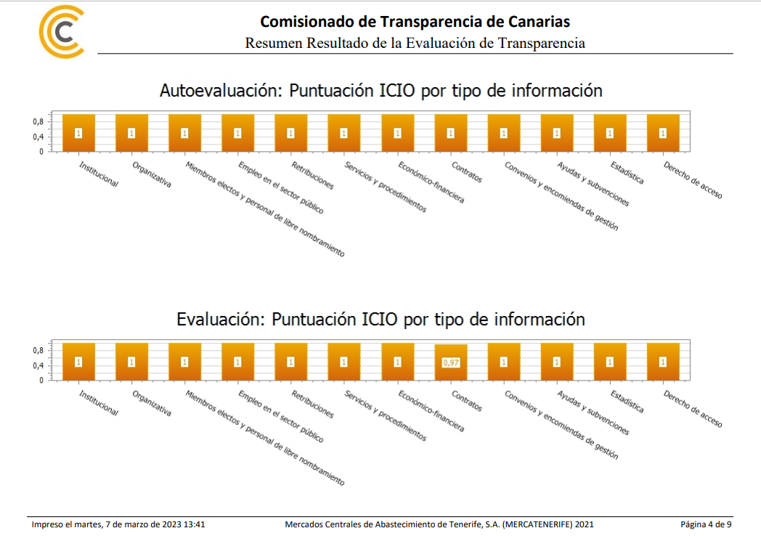

2020
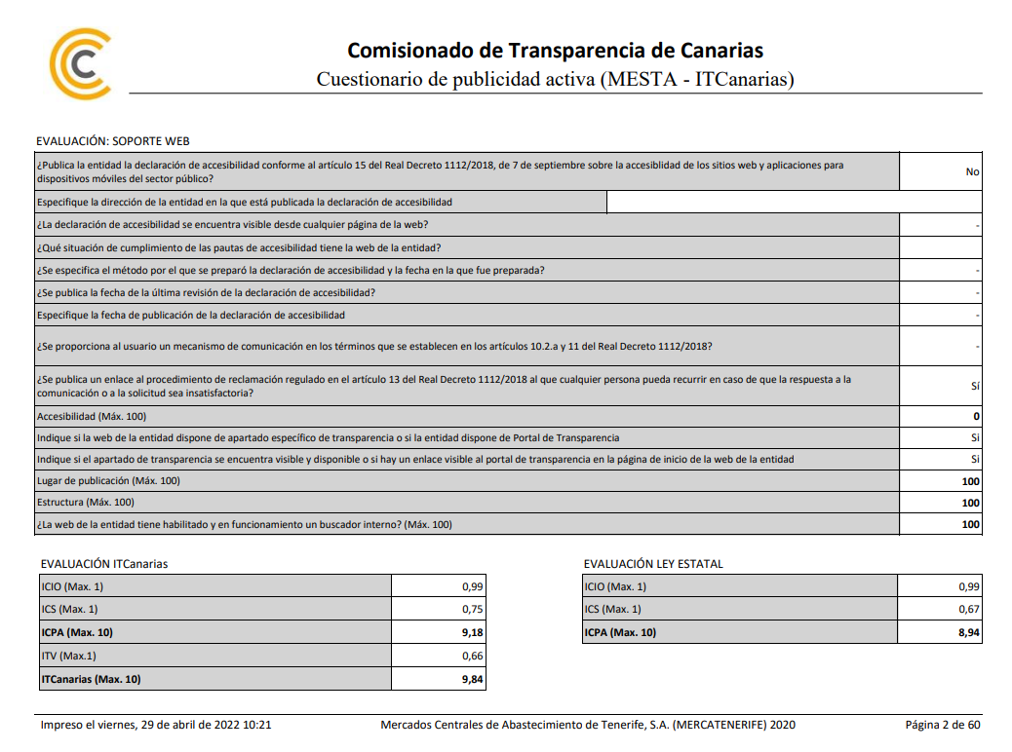

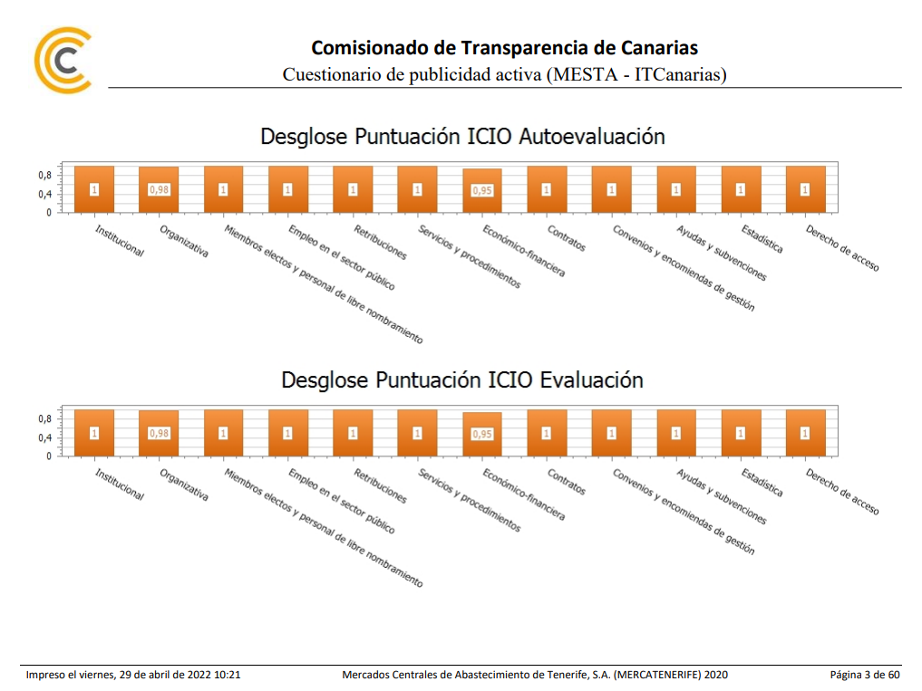

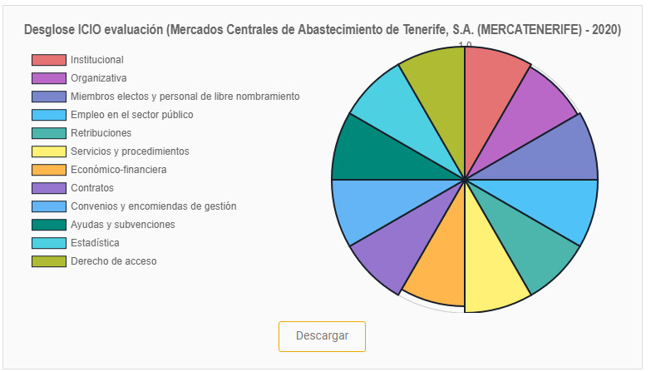

2019
